상품제안서
텀블리언 파스텔 더블 월머그 350ml | 상품코드: S38127

 |  |  |  |  |  |  | 02-713-8555 | www.synergygift.co.kr
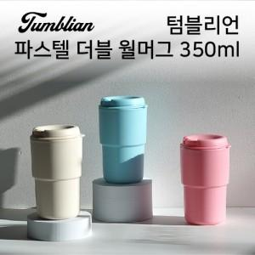

【상세/제작정보】 | <p><span style="font-size: 18.6667px;">※ 배송비 1박스 50개 포장, 박스당 4,500원 부가세별도 발생</span>​</p>

【인쇄/포장옵션】 | 실크 / 포장지포장

【공급단가】 | 수량 | 100~ | 300~ | 500~ | 1,000~ | 3,000~
*VAT별도 | 단가 | 3,640원 | 3,580원 | 3,500원 | 3,360원 | 3,220원

【상품 URL】 | https://www.synergygift.co.kr:443/src/goods_detail.php?gdno=38127

